Forside
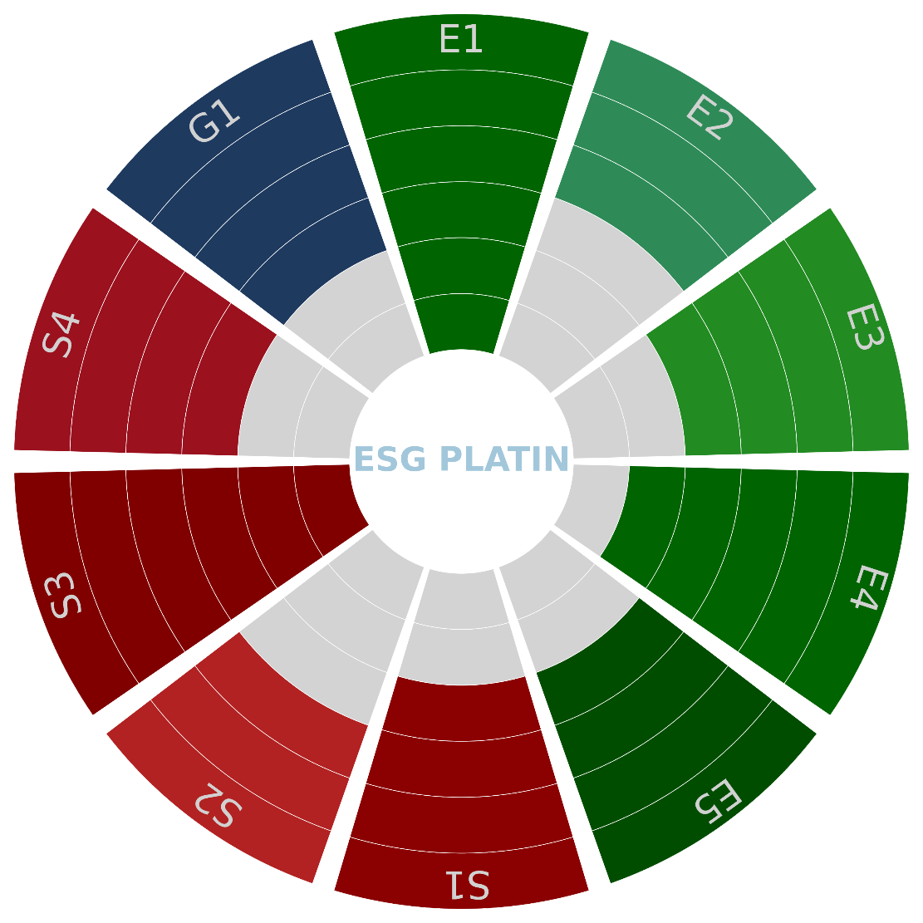
Kriterium navn | Kriterium forkortelse | Kriterium vægtning (0-5) | Samlet kriterium score
Klimaforandringer | E1 | 1 | 100
Forurening | E2 | 0 | 100
Vand- og havressourcer | E3 | 1 | 100
Biodiversitet og økosystemer | E4 | 2 | 0
Ressourceanvendelse og cirkulær økonomi | E5 | 4 | 0
Egen arbejdsstyrke | S1 | 3 | 65
Arbejdstagere i værdikæden | S2 | 3 | 45
Berørte samfund | S3 | 3 | 100
Forbrugere og slutbrugere | S4 | 4 | 70
God forretningsskik | G1 | 2 | 70
Samlet score | 52.00

Virksomhedsnavn | Djurs Consult
Lokation | Hovedkontor
Adresse | Østergade 7, 8963 Auning
Antal ansatte | 23
Årlig omsætning/noget andet | 10,000,000.00 kr.
Branchekode | 71.12.10 Rådgivende ingeniøraktiviteter inden for byggeri og anlægsarbejder

